Planilha1
RELATÓRIO DAS SOLICITAÇÕES DA LEI DE ACESSO À INFORMAÇÃO DO ANO DE 2022 (até 16/12/2022)

Solicitações atendidas / por prazo
Dentro do prazo | 910
Fora do Prazo | 52
Perto do prazo | 152
Solicitações Abertas / Atendidas
 | Total
Aberto | 95
Concluído | 1114

Dentro do Prazo - 910 solicitações atendidas no prazo de 20 dias previstos em lei.
Perto do Prazo - 152 solicitações atendidas dentro do prazo de dilação (+10 dias) previsto em lei.
Fora do Prazo - 52 solicitações atendidas depois dos 30 dias (20 dias + dilação de 10 dias) previstos em lei.

Solicitações Atendidas no Prazo - Por Órgão
 | Total
ACD | 2
COHAB | 4
CURITIBASA | 1
FAS | 10
FCC | 7
ICS | 4
IMAP | 6
IMT | 8
IPMC | 12
IPPUC | 14
PGM | 20
SGM | 22
SMAP | 49
SMCS | 5
SMDT | 93
SME | 76
SMELJ | 23
SMF | 120
SMMA | 38
SMOP | 26
SMS | 104
SMSAN | 10
SMU | 65
URBS | 120
Outros | 30

 |  |  | *O tempo médio de atedimento das solicitações é de 14,37 dias.

 | *Até o dia 16/12/2022 foram geradas 1.209 solicitações de acesso à informação, das quais 95
 | permanecem sem atendimento.

QUANTIDADES DE SOLICITAÇÕES POR SECRETARIAS
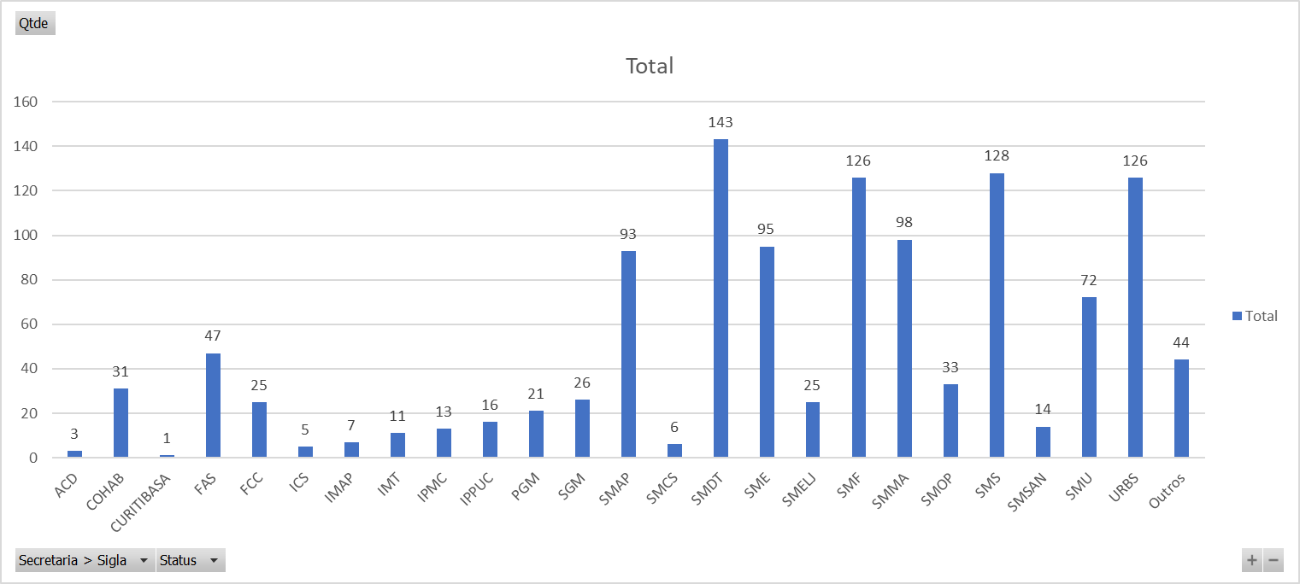

*O tempo médio de atedimento das solicitações é de 14,37 dias.

 |  | INFORMAÇÕES ADICIONAIS

 |  | Tendo em vista a grande diversidade de temas tratados, não é possível gerar um arquivo com as repostas as perguntas
 |  | mais frequentes.
 |  | Desta forma disponibilizamos os temas mais tratados nas secretarias mais demandadas.

 |  | SMDT - Secretaria Municipal de Defesa Social e Trânsito - 143 solicitações
 |  | Informações e questionamentos sobre multas, solicitações e sugestões de sinalização de trânsito, informações sobre guardas municipais.
 |  | SMS- Secretaria Municipal a Saúde - 128 solicitações
 |  | Informações sobre vacinação COVID, atendimentos em Unidades de Saúde, e questionamentos sobre o aplicativo SAÚDE JÁ.
 |  | SMF - Secretaria Municipal de Orçamento e Finanças - 126 solicitações
 |  | Informações IPTU, ISS, ITBI, Nota Curitibana e problemas na emissão de notas fiscais.
 |  | URBS - Urbanização de Curitiba - 126 solicitações.
 |  | Informações sobre transporte coletivo (reclamações, sugestões) , cartão transporte e áreas do ESTAR.
 |  | SMMA - Secretaria Municipal do Meio Ambiente - 38 solicitações
 |  | Solicitações/informações sobre cortes/podas de árvores, castração de animais, proteção animal, poluição sonora.
 |  | Cuidados com espaços públicos (praças, canteiros, etc...), informaçõe sobre coleta de lixo.
 |  | SME - Secretaria Municipal da Educação - 95 solicitações
 |  | Solicitações de vagas em creches, informações sobre escolas municipais e transporte SITES.
 |  | SMAP - Secretaria Municipal de Administração, Gestão de Pessoal e Tecnologia da Informação - 93 solicitações
 |  | Informações sobre recursos humanos, concursos, patrimônio público e sobre funcionamento de sites.
 |  | Cuidados com espaços públicos (praças, canteiros, etc...), informaçõe sobre coleta de lixo.
 |  | SMU - Secretaria Municipal de Urbanismo - 72 solicitações
 |  | Denúncias de comércios e construções irregulares, informações sobre comércio ambulante, alvarás e publicidade em vias públicas
 |  | FAS - Fundação de Ação Social - 47 solicitações
 |  | Informações sobre assistência socia e sobre moradores em situação de rua.
 |  | SMOP - Secretaria Municipal de Obras Públicas - 33 solicitações
 |  | Informações sobre obras públicas, galerias pluvias, solicitações ou reclamações sobre alfasto.

 |  | Outros - Processos encaminhados solicitando esclarecimentos aos requerentes, cancelados e gerados para testes.

